旋钮结构BOM
 | 名称 | 单套用量 | 规格 | 附件/链接 | 备注
1 | A外壳 | 1 |  |  | 制作说明见附件 3D文件
2 | B底壳 | 1 |  |  | 制作说明见附件 3D文件
3 | C均光环 | 1 |  |  | 制作说明见附件 3D文件
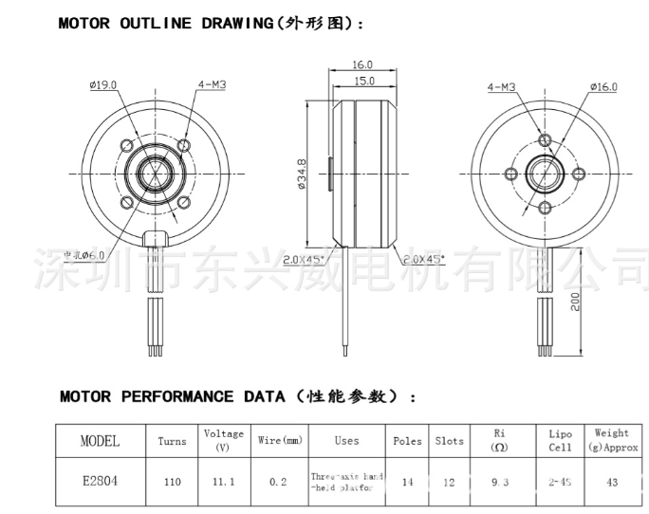
4 | D天线支架 | 1 |  |  | 制作说明见附件 3D文件
5 | E屏幕固定1 | 1 |  |  | 制作说明见附件 3D文件
6 | F屏幕固定2 | 1 |  |  | 制作说明见附件 3D文件
7 | G电机外壳连接件 | 1 |  |  | 制作说明见附件 3D文件
8 | 屏幕保护玻璃 | 1 | 尺寸：36mm颜色分类：【矿物质】双卜蓝光-厚度1.2mm【常用】 | 新品手表镜面玻璃 男女蓝光表面后盖表蒙 单双卜凸起拱形前盖配件-淘宝网 (taobao.com)
9 | 屏幕 | 1 | 1.28寸TFT显示屏GC9A01驱动 标准焊接款（不带触摸） | 1.28寸TFT液晶显示屏 LCD圆形屏1.3寸240x240 GC9A01驱动IPS圆屏-淘宝网 (taobao.com)
10 | 电机 | 1 |  | https://detail.1688.com/offer/602184744922.html?spm=a261y.25179003.137725730131935.221.7eb9b49aquRfFq&&scm=1007.19151.204703.00&ODitemId=602193020159&itemId=602184744922&pvid=23249102-02ba-4383-9870-e469b2ef3ff2&extStr=602184744922..602193020159..950701207..1.0..1.0..0.0..1.0..oI2ISwg..10231..no..odTab..192002_194498_213250_17474_17282_17026_16514_16962_17410_20994_18114_18050_91010_265218_1441730_1778562_1952514_1939010_2103490_2520834_2558402_2363458_2809410_2755394_2671874_2695682_2695618..23249102-02ba-4383-9870-e469b2ef3ff2..0.0..1007.19151.204703.0..2147483647..1.0..-10......0..-1...... | 电机尺寸如右图所示
11 | 环形磁铁 | 1 | 颜色分类：径向磁环：10*6.3*2 | https://item.taobao.com/item.htm?_u=n29a8904034b&id=582103172314&spm=a1z09.2.0.0.654b2e8dl7MwLE
12 | 铜柱 | 4 | 颜色分类：黄铜M3*4+3（内螺纹M2.5） | https://detail.tmall.com/item.htm?id=672921011110&spm=a1z09.2.0.0.654b2e8dl7MwLE&_u=n29a8904c7a0
13 | 螺丝 | 若干 | 颜色分类：M2*4/100颗 | https://detail.tmall.com/item.htm?id=677398679720&spm=a1z09.2.0.0.1a182e8dMB8NPf&_u=n29a89047148
 |  | 若干 | 2.5*3*4黑500个 | https://detail.tmall.com/item.htm?id=673011111618&spm=a1z09.2.0.0.1a182e8dMB8NPf&_u=n29a8904f400
 |  | 若干 | 304黑色120°M3*4 | 【淘宝】限时淘金币抵0.1元 https://m.tb.cn/h.gNw7Zrk02a17fSH?tk=jTQJ3f7i8vV MF1643 「M3M4M5 304不锈钢120°度薄头十字小沉头小平头夹角螺丝钉机螺钉」 点击链接直接打开 或者 淘宝搜索直接打开
14 | 天线 | 1 | Q款FPC（3DB 43*4mm） 6cm IPEX4代 | 【淘宝】限时满58减5 https://m.tb.cn/h.gkgzrFRjpolBFrK?tk=pbY53W9VaM9 CZ0012 「2.4g wifi内置FPC软天线5G 5.8G双频PCB贴片ZigBee蓝牙全向高增益」 点击链接直接打开 或者 淘宝搜索直接打开
15 | 屏幕连接线 | 1 | 0.3mm【20米】 | 【淘宝】限时每300减40 https://m.tb.cn/h.g9ononcEPxWOSLl?tk=aSae3W94foj HU9046 「180度耐热纯铜漆包线EIW电磁线漆包圆铜线全铜QZY-2/180」 点击链接直接打开 或者 淘宝搜索直接打开
16 | 502胶水 | 1 |  |  | 粘应变片使用
17 | 双面胶 | 1 |  |  | 粘屏幕使用
18 | 09旋钮--主控板V4 | 1 | PCBA |  | 制板要求在工程文档中
19 | 10旋钮--电池灯光板 | 1 | PCBA
20 | 11旋钮--屏幕排线转接板V2 | 1 | PCBA

09旋钮主控板V4
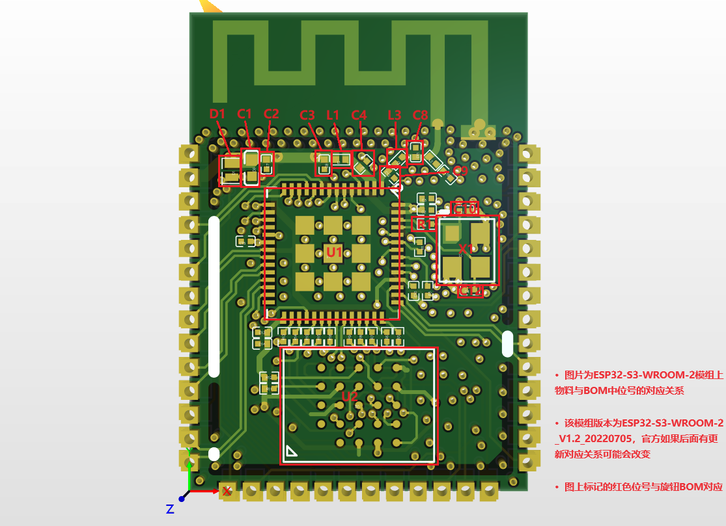
No. | Quantity | Comment | Designator | Footprint | Value | Manufacturer Part | Manufacturer | Supplier Part | Supplier | 备注 | 链接 | 颜色分类
1 | 9 | 10uF | C1,C7,C18,C23,C24,C26,C30,C34,C36 | C0402 | 10uF | CL05A106MP5NUNC | SAMSUNG(三星) | C315248 | LCSC
2 | 1 | 1uF | C2 | C0201 | 1uF | 0402F105M160NT | FH(风华) | C1582 | LCSC | 从ESP32-S3-WROOM-2 N32R8V模组中拆下来的，对应模组的位置如下图
3 | 2 | 100nF | C3,C4 | C0201 | 100nF | 0402B104J250NT | FH(风华) | C301928 | LCSC | 从ESP32-S3-WROOM-2 N32R8V模组中拆下来的，对应模组的位置如下图
4 | 1 | 1uF | C5 | C0402 | 1uF
5 | 1 | 10nF | C6 | C0402 | 10nF
6 | 2 | ？ | C8,C9,C11 | C0201 | ？ | GRM033R61A104KE15D | muRata(村田) |  | LCSC | 从ESP32-S3-WROOM-2 N32R8V模组中拆下来的，对应模组的位置如下图
7 | 2 | 15pF | C10,C12 | C0402 | 15pF | CC0402GRNPO9BN150 | YAGEO(国巨) | C325460 | LCSC | 从ESP32-S3-WROOM-2 N32R8V模组中拆下来的，对应模组的位置如下图
8 | 12 | 100nF | C13,C15,C17,C19,C20,C21,C22,C25,C35,C37,C38,C39 | C0402 | 100nF | 0402B104J250NT | FH(风华) | C301928 | LCSC
9 | 2 | 1uF | C14,C16 | C0402 | 1uF | 0402F105M160NT | FH(风华) | C1582 | LCSC
10 | 1 | 100nF | C31 | C0402 | 100nF
11 | 6 | 22uF | C40,C41,C42,C43,C44,C45 | C0402 | 22uF
12 | 1 | LESD8D3.3CAT5G | D1 | SOD-882_L1.0-W0.6-BI |  | LESD8D3.3CAT5G | LRC(乐山无线电) | C172409 | LCSC | 从ESP32-S3-WROOM-2 N32R8V模组中拆下来的，对应模组的位置如下图
13 | 1 | 1N5819WS | D2 | SOD-323_L1.8-W1.3-LS2.5-RD |  | 1N5819WS | Hottech(合科泰) | C191023 | LCSC
14 | 3 | 1N4148WS | D3,D4,D5 | SOD-323_L1.8-W1.3-LS2.5-RD |  | 1N4148WS | TWGMC(台湾迪嘉) | C727111 | LCSC
15 | 2 | 1N4148WT | D6,D7 | SOD-523_L1.2-W0.8-LS1.6-RD |  | 1N4148WT | onsemi(安森美) | C232841 | LCSC
16 | 1 | 2nH | L1 | L0201 | 2nH | MLG1005S2N0BT000 | TDK | C76769 | LCSC | 从ESP32-S3-WROOM-2 N32R8V模组中拆下来的，对应模组的位置如下图
17 | 2 | ？ | L2,L3 | L0201 | ？ | LQP03TQ9N1H02D | muRata(村田) |  | LCSC | 从ESP32-S3-WROOM-2 N32R8V模组中拆下来的，对应模组的位置如下图
18 | 1 | 10uH | L4 | IND-SMD_L2.5-W2.0 | 10uH | FTC252012S100MBCA | cjiang(长江微电) | C5832376 | LCSC
19 | 1 | 3.3uH | L5 | L0805 | 3.3uH | MLF2012A3R3JT000 | TDK | C275371 | LCSC
20 | 2 | 3401 | Q1,Q4 | SOT-23-3_L2.9-W1.3-P1.90-LS2.4-BR |  | 3401 | GOFORD(谷峰) | C239055 | LCSC
21 | 2 | LMUN2212LT1G | Q2,Q5 | SOT-23-3_L2.9-W1.3-P1.90-LS2.4-BR |  | LMUN2212LT1G | LRC(乐山无线电) | C43984 | LCSC
22 | 1 | FS8205A | Q3 | SOT-23-6_L2.9-W1.6-P0.95-LS2.8-BR |  | FS8205A | TECH PUBLIC(台舟) | C2830320 | LCSC
23 | 1 | MMBT4403 | Q6 | SOT-23-3_L2.9-W1.3-P1.90-LS2.4-BR |  | MMBT4403 | CJ（江苏长电/长晶） | C8513 | LCSC
24 | 2 | 0Ω | R1,R31 | R0402 | 0Ω | RC0402JR-070RL | YAGEO(国巨) | C60485 | LCSC
25 | 6 | 10K | R2,R5,R6,R23,R25,R26 | R0402 | 10K
26 | 1 | 470R | R3 | R0402 | 470R
27 | 9 | 10kΩ | R4,R7,R8,R9,R10,R11,R12,R13,R28 | R0402 | 10kΩ | AC0402DR-0710KL | YAGEO(国巨) | C226679 | LCSC
28 | 1 | 5R | R14 | R0402 | 5R
29 | 2 | 100K | R15,R24 | R0402 | 100K
30 | 2 | 1K | R16,R22 | R0402 | 1K
31 | 1 | 0Ω | R17 | R0402 | 0Ω | RC0402JR-070RL | YAGEO(国巨) |  | LCSC
32 | 1 | 100R | R21 | R0402 | 100R
33 | 1 | 0R | R27 | R0402 | 0R
34 | 1 | 8.2kΩ | R29 | R0402 |  | ERJ2GEJ822X | PANASONIC(松下) | C400531 | LCSC
35 | 2 | 100Ω | R30,R32 | R0402 | 100Ω | ERJPA2J101X | PANASONIC(松下) | C427204 | LCSC
36 | 2 | 5.1K | R33,R34 | R0402 | 5.1K
37 | 1 | KH-IPEX4-2020 | RF1 | IPEX4-SMD_4P-L1.8-W1.7-LS2.0-L_KH-IPEX4-2020 |  | KH-IPEX4-2020 | kinghelm(金航标) | C530666 | LCSC
38 | 1 | ESP32-S3(R8) | U1 | qfn-56_l7.0-w7.0-p0.40-tl-ep4.0 |  | ESP32-S3(R8) | ESPRESSIF(乐鑫) | C2913194 | LCSC | 从ESP32-S3-WROOM-2 N32R8V模组中拆下来的，对应模组的位置如下图
39 | 1 | FLASH_1V8 | U2 | BGA25-6X8-1P0 |  |  |  |  |  | 从ESP32-S3-WROOM-2 N32R8V模组中拆下来的，对应模组的位置如下图
40 | 1 | TMC6300 | U5 | QFN-20_L3.0-W3.0-P0.50-BL-EP1.7 |  |  |  |  |  |  | https://item.taobao.com/item.htm?_u=n29a8904b6fd&id=736856886232&spm=a1z09.2.0.0.654b2e8dl7MwLE
41 | 1 | 3Pin焊接接口 | U6 | 3pin焊接接口 |  |  |  |  |  | 直接焊电机线
42 | 1 | AS5047P-反方向装配 | U7 | AS5047P-OPPOSITE-01 |  |  |  |  |  |  | 【淘宝】限时满1000减6 https://m.tb.cn/h.gktm3LjVPSkKgQf?tk=HOj63WSm2C6 HU9046 「AS5047P AS5047P-ATSM AS5047D-ATST TSSOP14 磁编码器芯片IC全新」 点击链接直接打开 或者 淘宝搜索直接打开 | AS5047P(单独芯片)
43 | 1 | SY7200AABC | U8 | SOT-23-6_L2.9-W1.6-P0.95-LS2.8-BR |  | SY7200AABC | silergy(矽力杰) | C107309 | LCSC
44 | 1 | 屏幕焊线接口2 | U9 | 屏幕焊线接口2 |  |  |  |  |  | 直接焊接屏幕线
45 | 4 | SMTWEM220STR | U10,U11,U13,U14 | SMD-1_BD4.4-D2.8 |  | SMTWEM220STR | YIYUAN(怡远) | C5301775 | LCSC
46 | 1 | ME6217C33M5G | U12 | SOT-23-5_L3.0-W1.7-P0.95-LS2.8-BR |  | ME6217C33M5G | MICRONE(南京微盟) | C427602 | LCSC
47 | 1 | DW01 | U15 | SOT-23-6_L2.9-W1.6-P0.95-LS2.8-BL |  | DW01 | JSMSEMI(杰盛微) | C917079 | LCSC
48 | 8 | 1P焊接接口 | U20,U21,U22,U23,U25,U26,U27,U28 | 1P焊接接口 |  |  |  |  |  | 焊接应变片
49 | 1 | HX711 | U24 | SOP-16_L10.0-W3.9-P1.27-LS6.0-BL |  | HX711 | AVIA(海芯科技) | C43656 | LCSC
50 | 4 | TH162010CTJ | U29,U30,U31,U32 | SMD-1_BD4.4-D2.8 |  | TH162010CTJ | Sinhoo(雄和远景) | C3020124 | LCSC
51 | 7 | POGPIN母座 | U33,U34,U35,U36,U37,U38,U39 | 2MM POGPIN母座 |  |  |  |  |  |  | 【淘宝】https://m.tb.cn/h.g9kHfM4x4bcEYhS?tk=loQf3Whxj05 CZ3458 「实心充电铜柱触点铜针pcb贴片导电柱连接器母头pin插针镀金接触针」 点击链接直接打开 或者 淘宝搜索直接打开 | C041
52 | 1 | 40MHz | X1 | OSC-SMD_4P-L3.2-W2.5-BL_SIT8008BI | 40MHz | X322540MPB4SI | YXC扬兴科技 | C9010 | LCSC | 从ESP32-S3-WROOM-2 N32R8V模组中拆下来的，对应模组的位置如下图
53 | 4 | 应变片 |  |  |  |  |  |  |  |  | 应变片1/4桥 BF120/350/1K 1/2/3/4/5/6/7/8/9/10AA 高精度电阻式-淘宝网 (taobao.com) | 3AA;BF350;漆包线3CM

